XIAO
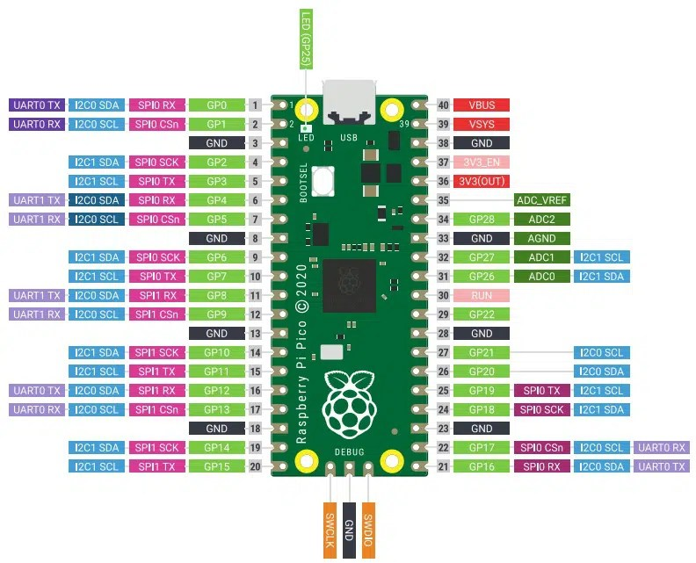
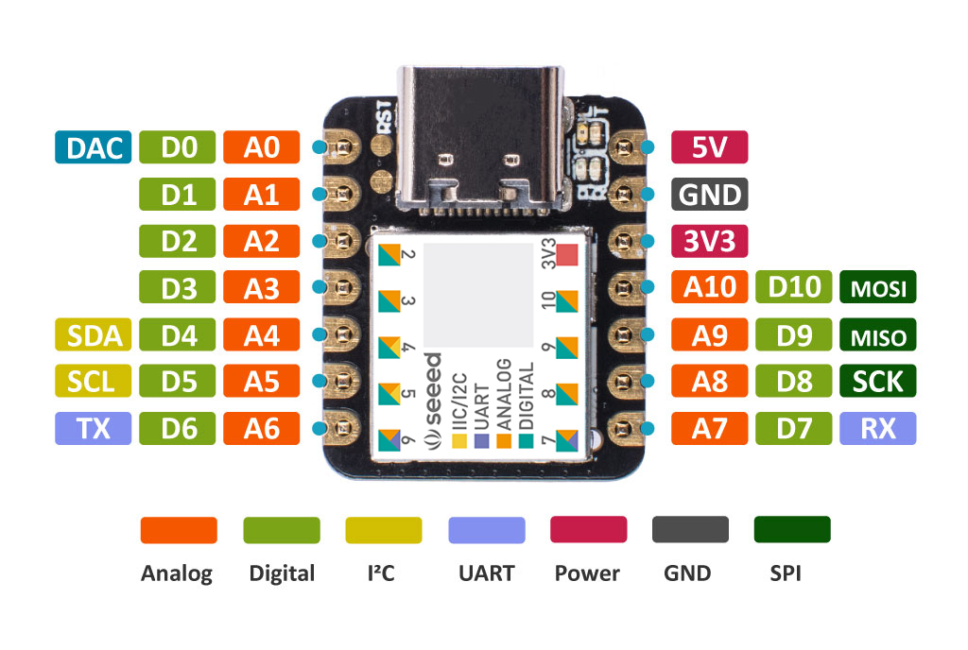
C- | Hace referencia a la comunicación
P- | Hace referencia a la pantalla
S- | hace referencia al sensor de gestos
Arduino lanza(PICO): |  |  | Arduino estacion(XIAO):
Pin: | Uso: |  | Pin: | Uso: |  | Faltan pines de la pantalla
GP0 | C-CE |  | D0/A0 | C-CE |  | P-SDCS
GP1 | C-CSN |  | D1/A1 | C-CSN |  | P-RST
GP2 | C-IRQ |  | D2/A2 | C-IRQ |  | P-OLEDCS
GP3 | S-INT |  | D3/A3 |  |  | P-DC
GP4 | SDA |  | D4/A4 | SDA | I2C
GP5 | SCL |  | D5/A5 | SCL
GP6 |  |  | D6/A6
GP7 |  |  | D7/A7
GP8 | SCK | SPI | D8/A8 | SCK | SPI
GP9 | MISO |  | D9/A9 | MISO
GP10 | MOSI |  | D10/A10 | MOSI
GP11
GP12
GP13
GP14
GP15
GP16
GP17
GP18
GP19
GP20
GP21
GP22
GP26 | SDA | I2C
GP27 | SCL
GP28

